Hoja1
ROWID | 6
DESC_ABREVIADA | 10
DESC_LARGA | 100
TOTAL | 116

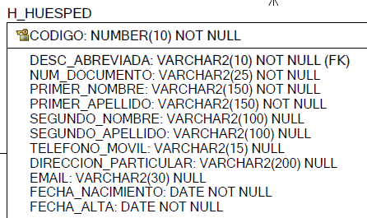
 |  | bytes
ROWID |  | 6
CODIGO | 10 | 6
DESC_ABREVIADA |  | 10
NUM_DOCUMENTO |  | 25
PRIMER_NOMBRE |  | 150
PRIMER_APELLIDO |  | 150
SEGUNDO_NOMBRE |  | 100
SEGUNDO_APELLIDO |  | 100
TELEFONO_MOVIL |  | 15
DIRECCION_PARTICULAR |  | 200
EMAIL |  | 30
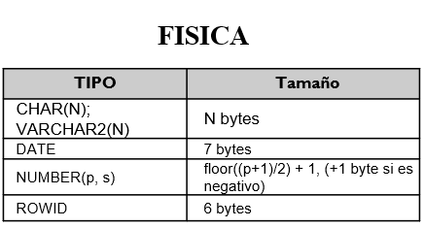
FECHA_NACIMIENTO |  | 7
FECHA_ALTA |  | 7
 |  | 806

